Clientes
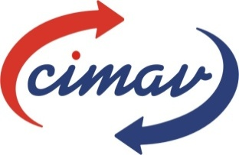

Centro de Investigación en Materiales Avanzados, S.C.

Anexo Actividades de Vinculación 2013

Conceptos Facturados |  | Periodos |  |  |  | Total
 |  | Enero-Marzo | Abril-Junio | Jul-Sept | Oct-Dic
Número de Servicios |  | 227 | 354 | 300 | 301 | 1182
Número de Proyectos con facturación |  | 1 | 7 | 51 | 49 | 108
Monto Facturado | Servicios de Oferta Tecnológica (miles $) | $1,556,247.20 | $2,573,343.76 | $2,039,564.60 | $3,799,391.23 | $9,968,546.79
 | Ingresos por Proyectos (miles $) | $730,000.00 | $1,140,000.00 | $31,376,958.91 | $30,738,605.51 | $63,985,564.42
 | Total | $2,286,247.20 | $3,713,343.76 | $33,416,523.51 | $34,537,996.74 | $73,954,111.21

Número de Empresas | Total de empresas atendidas | 115 | 161 | 130 | 136 | 363
 | Empresas Nuevas | 19 | 39 | 36 | 31 | 125

Porcentaje de Interacción con los sectores | Micro y Pequeña Empresa | 15% | 20% | 16% | 14% | 19%
 | Sector Público e Institucional | 18% | 41% | 15% | 15% | 17%
 | Mediana y Grande | 43% | 22% | 45% | 50% | 44%
 | Maquiladoras | 23% | 18% | 25% | 21% | 21%

